Тех задание
Техническое задание на постройку стенда белорусских производителей Made in Belarus в рамках 31-ой Азербайджанской Международной Выставке «Пищевая Промышленность» InterFood Azerbaijan и 19-ой Азербайджанской Международной Выставке «Сельское Хозяйство» Caspian Agro (г. Баку, 5-8 мая)
 | Анкета компании-застройщика
 | Название компании:
 | Контактное лицо:
 | Наличие портфолио (в наличии / нет в наличии)
 | Сайт (ссылка на веб-сайт)
 | Свидетельство о регистрации (данные о регистрации, ИНН)
 | Опыт работы (возраст компании)
 | Опыт работы с Белинтерэкспо (совместные проекты)
 | Местоположение главного офиса (только город)
 | Местоположение производственного цеха (только город)
 | Банковский счет
 | Валюта платежей | Доллары
 | Есть ли заказы на выставке помимо Белинтерэкспо (да / нет)

На схеме павильона "Национальная экспозиция Республики Беларусь"
 |  |  | Выставка | InterFood Azerbaijan, Caspian Agro
 |  |  | Дата | 5 - 8 мая
 |  |  | Город | Баку
 |  |  | Экспонент | УП "Белинтерэкспо" БелТПП
 |  |  | Метраж | 40
 |  |  | Размеры | 8х5
 |  |  | Павильон и номер стенда | Павильон №4
 |  |  | Дизайн-проект | Составлено УП "Белинтерэкспо" БелТПП

* Разделы заполняются и дополняются компанией-застройщиком
Пол:
 | Перечень | Описание |  | Цена | Кол-во |  | Сумма
1. | Напольное покрытие | Ламинат согласно дизайну |  |  | 40 | м² | 0
 | Подиум | Подиум высотой 8-10 см с LED-подсветкой по периметру |  |  | 40 | м²
2. | Алюминиевый профиль (неон гибкий в профиле) | Накладной профиль со светокоробом, без порогов, зафиксирован по периметру коллективной экспозиции (площадь 120м.) Показывает границы стенда, иммитация фальшпола) |  |  | 40 | м | 0
2.1. | 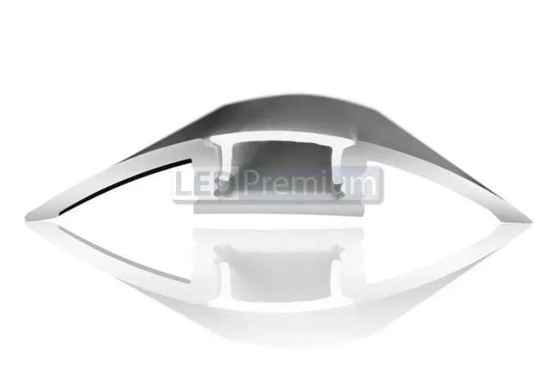 | 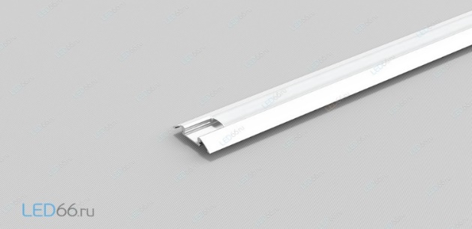 |  | - |  | - | -
ИТОГО: |  |  |  |  |  |  | 0
Декор лицевой части стенда:
№ | Перечень | Описание |  | Цена | Кол-во |  | Сумма
 | Логотип Made in Belarus | логотип с контражурной подсветкой Made in Belarus (на дизайне отмечено) |  |  | 1 | шт.
 | Логотип The taste of nature | логотип с контражурной подсветкой Belarus. The Taste of Nature (на дизайне отмечено) |  |  | 1
 | Надпись Республика Беларусь | с контражурной подсветкой (на дизайне отмечено) |  |  | 1 | шт.
 | Надпись Republic of Belarus | с контражурной подсветкой (на дизайне отмечено) |  |  | 1 | шт.
 | Флаг Республики Беларусь | в панеле лайтбокса + контражур (на дизайне отмечено) |  |  | 2 | шт.
 | Логотипы компаний в панеле лайтбокса | логотипы компаний в панеле лайтбокса 800х1900 мм |  |  | 4 | шт.
 | Светодиодная лента по периметру стенда | на дизайне отмечены светодиодные элементы |  |  |  | м
 | Растения подвесные по периметру стенду, искусственные |  |  |  | 16 | шт.
ИТОГО:
Экспозиция:
№ | Перечень | Описание |  | Цена | Кол-во |  | Сумма
 | Несущая стена | Каркас стен ДСП / МДФ с баннерной таканью (согласно дизайна) |  |  |  | м²
 | Подсобное помещение | Каркас стен ДСП / МДФ с баннерной таканью (согласно дизайна) |  |  |  | м²
 | Фриз | На дизайне отмечена как внешняя сторона, так и внутренняя |  |  |  | м²
 | Дверь | Дверь с фурнитурой, ключами, порталом и металлическим порогом |  |  | 2 | шт.
ИТОГО:
Электричество и освещение:
№ | Перечень | Описание |  | Цена | Кол-во |  | Сумма
 | Розетка 24ч (Уп Белинтерэкспо покупает у организаторы, уточнить надо ли что-то для подключения) если необходимо включить |  |  |  | 4 | шт.
 | Розетка |  |  |  | 15 | шт.
 | Силовой кабель |  |  |  |  | м
 | Подвод электричества |  |  |  |  | -
 | Электрический щиток с замком | - |  |  |  | шт.
ИТОГО:
Производственные расходы:
№ | Перечень | Описание |  | Цена | Кол-во |  | Сумма
1. | Художественное макетирование, верстка и подготовка к печати | - |  |  |  | -
2. | Расходные материалы / пленка / упаковка мебели | - |  |  |  | -
3. | Монтажные / демонтажные работы дневные | - |  |  |  | -
4. | Монтажные / демонтажные работы ночные | - |  |  |  | -
5. | Транспортные расходы (с оформлением пропусков) | - |  |  |  | -
6. | Уборка стенда после монтажа | Обеспыливание всех поверхностей, уборка мусора |  |  |  | -
7. | Вывоз мусора / утилизация стенда | - |  |  |  | -
8. | Утилизационный сбор | - |  |  |  | -
9. | Ежедневная уборка стенда | Сопровождение на протяжении мероприятия, утренняя уборка |  |  |  | -
10. | Дежурный электрик/монтажник | Сопровождение на протяжении мероприятия (паспортные данные сотруника для регистрации бейджа через личный кабинет Белинтерэкспо) |  |  |  | -
11. | Страхование |  |  |  |  | -
12. | Огнетушители | - |  |  |  | шт.
13. | Накладные расходы |  |  |  |  | -
ИТОГО:
ИТОГО РАБОТ:
НАЛОГИ (Система налогобложения_____________):
ИТОГО С НАЛОГАМИ:

Оборудование
№ | Перечень | Описание |  | Цена | Кол-во |  | Сумма
1 | Информационная стойка (с замком и розеткой) и лайтбоксом | (согласно дизайну) |  |  | 5 | шт.
2 | Стул |  |  |  | 18 | шт.
3 | Стул барный |  |  |  | 5 | шт.
4 | Стол |  |  |  | 6 | шт.
5 | Буклетница без дефектов | 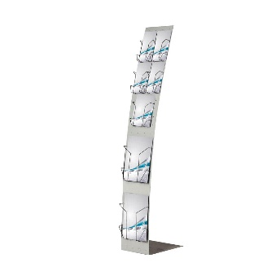 |  |  | 5 | шт.
6 | Витрина стеклянная с подсветкой 500х500х2000 |  |  |  | 6 | шт.
7 | Напольное растение |  |  |  | 5 | шт.
8 | Кресло белое | 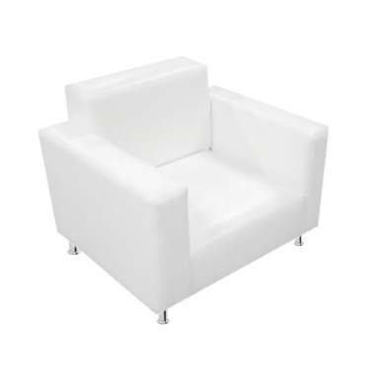 |  |  | 4 | шт.
9 | Стол для подсобного помещения (для нарезки продукции и размещения кофемашины и чайника) | 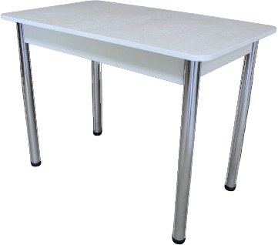 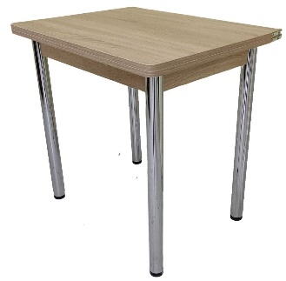 |  |  | 4 | шт.
11 | Холодильник большой (по возможности указать технические характеристики) | 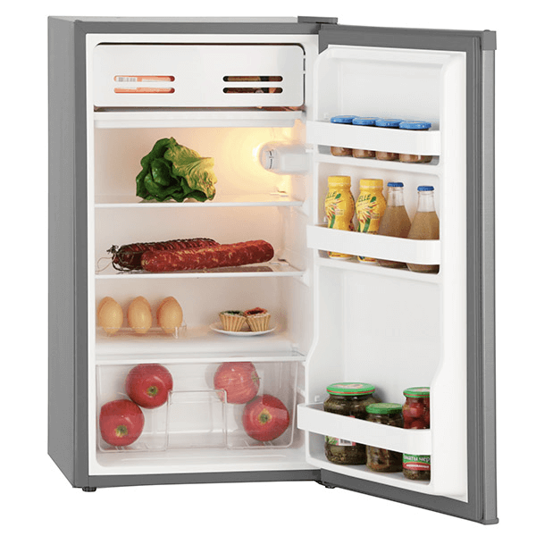 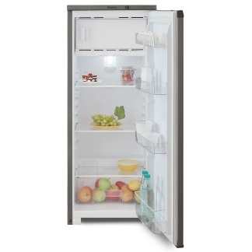 |  |  | 4 | шт.
12 | Диван двухместный кожзам, белый (небольщих габаритов) | 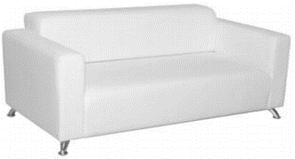 |  |  | 2 | шт.
13 | Кофейный стол прямоугольный | 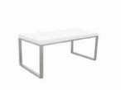 |  |  | 1 | шт.
14 | Кофейный стол квадратный | 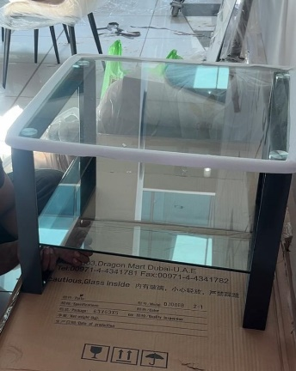 |  |  | 1 | шт.
15 | Стеллаж | 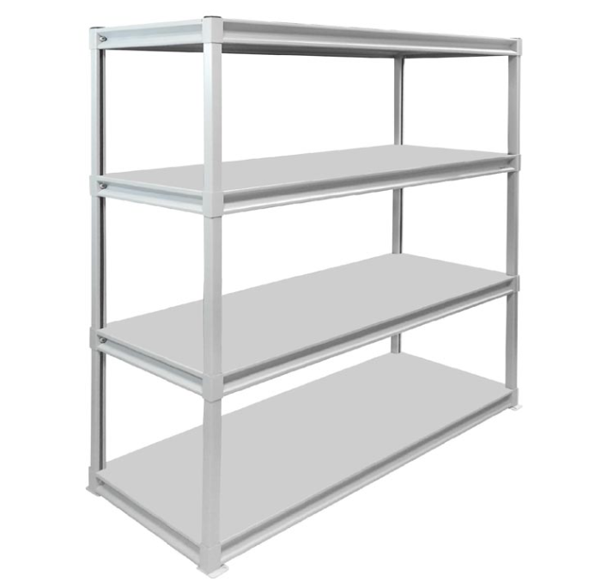 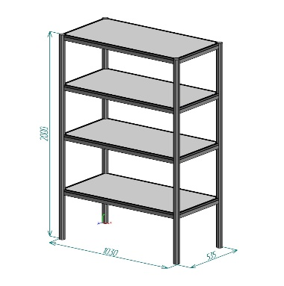 |  |  | 2 | шт.
16 | Вешалка настенная |  |  |  | 2 | шт.
17 | Вешалка напольная |  |  |  | 2 | шт.
18 | Кулер, холодная-горячая вода (5 бутылей воды) |  |  |  | 2 | компл.
20 | Телевизор 42 дюйма с пультом и проводным USB удлинителем (на подставке) | 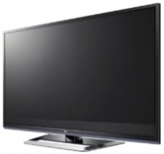 |  |  | 2 | шт.
21 | Чайник и чай 100 пакетиков |  |  |  | 2 | компл.
22 | Кофемашина зерновая и 3 упаковки кофейных зерен | 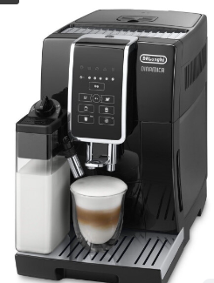 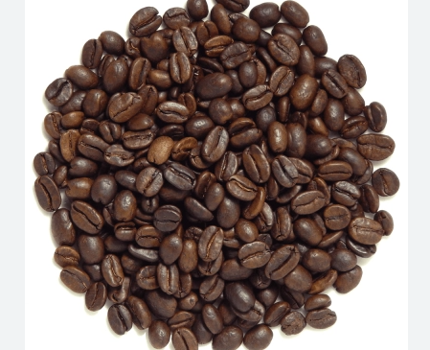 |  |  | 3 | компл.
23 | Стаканчики одноразовые бумажные и ложки (деревянные стики) |  |  |  | 300 | шт.
24 | Стаканчики одноразовые, пластиковые | 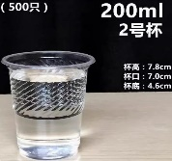 |  |  | 300 | шт.
25 | Сахар в стиках | 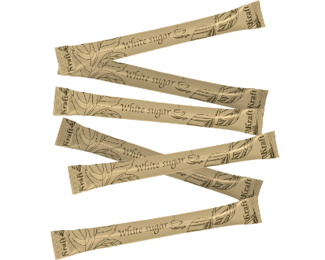 |  |  | 300 | шт.
26 | Салфетки влажные и салфетки сухие |  |  |  | 7 | компл.
27 | Корзина для бумаги и одноразовые пакеты |  |  |  | 20 | компл.
28 | Бак для мусора с крышкой и одноразовые пакеты |  |  |  | 3 | компл.
29 | Удлинитель (минимум 1,5) | 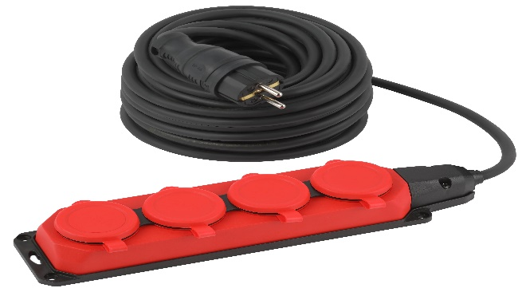 |  |  | 2 | шт.
30 | Зеркало в подсобное помещение настенное | 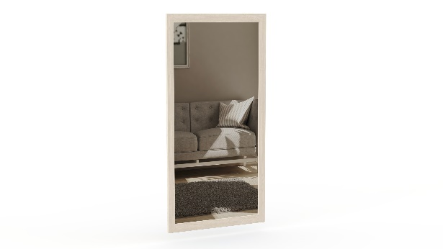 |  |  | 1 | шт.
31 | Вода бутилированная без газа 0,5 |  |  |  | 100 | шт.
ИТОГО ЗА ОБОРУДОВАНИЕ:

